Sheet1
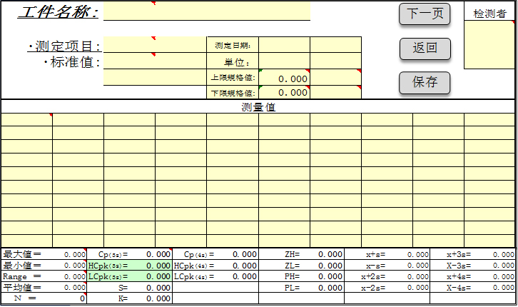
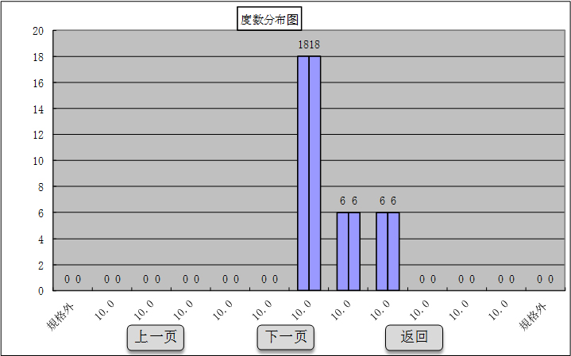
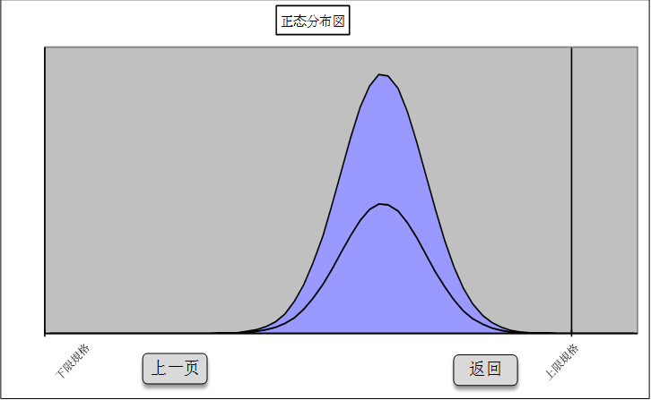
激光碳纤维比对仪无线传输系统软件说明

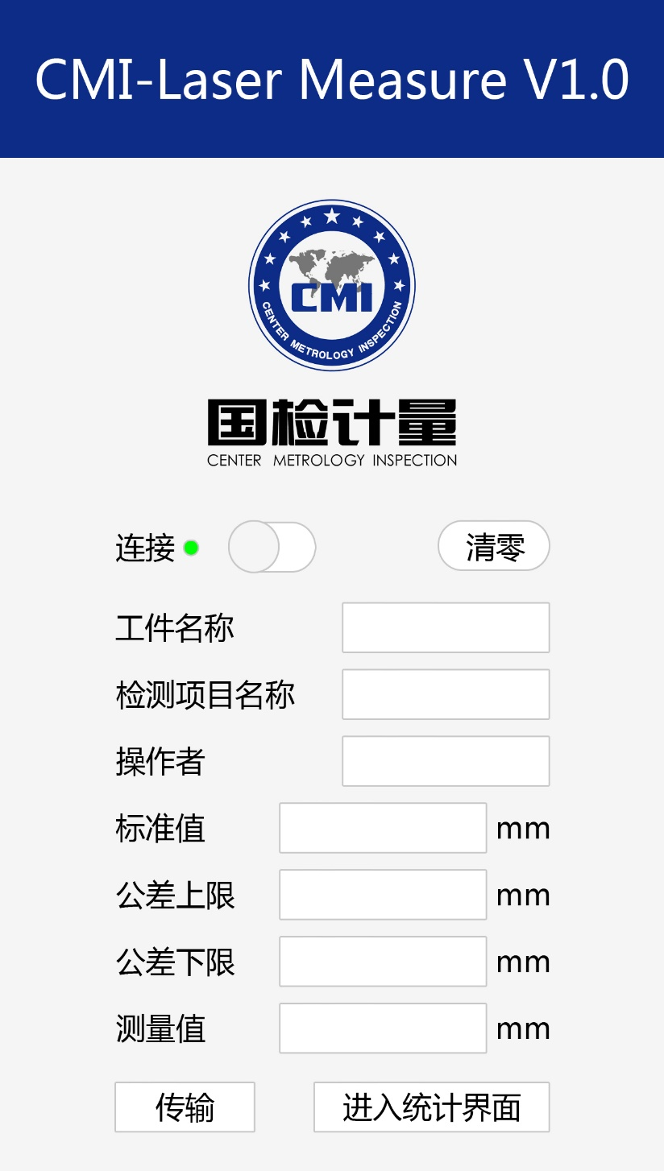
软件名称：
CMI-Laser Measure V1.0
数据清零功能：
按下该按钮后认为该位置电压值或电流值为0mm。此后输入的电压值或电流值根据此位置偏移。
工件名称：可以手动输入，链接至后台EXCLE表格相应位置
检测部位名称：可以手动输入，链接至后台EXCLE表格相应位置
标准值：可以手动输入，链接至后台EXCLE表格相应位置。数据格式：000.000mm
公差上限：可以手动输入，链接至后台EXCLE表格相应位置。数据格式：000.000mm
公差下限：可以手动输入，链接至后台EXCLE表格相应位置。数据格式：000.000mm
测量值：可以手动输入，链接至后台EXCLE表格相应位置。
在公差上限与公差下限中间是用绿色字显示，当超差时用红色字标识。数据格式：000.000mm
连接开关：与设备连接用的开关
连接状态：绿色时为连接成功，红色时为未连接
进入统计界面按钮：点击后进入EXCLE统计画面。
传输按钮：点击后传输一次数据，并计入在统计用EXCLE表中。
传输成功为按钮闪一次。可以是带颜色的。
操作者：可以手动输入，链接至后台EXCLE表格相应位置

